Question
No | Feature | Question/Task | Answer (Confirmed) | KTB request for confirmation | Start Date | End Date | PO
1 | Financing | ขอประเภทของสินเชื่อที่มีตอนนี้ support revolving loan มั้ย หรือนอก scope เอาแต่ fixed loan เป็นหลัก | เลือกทั้ง revolving loan (PN) + OD + Financing (fixed loan) | 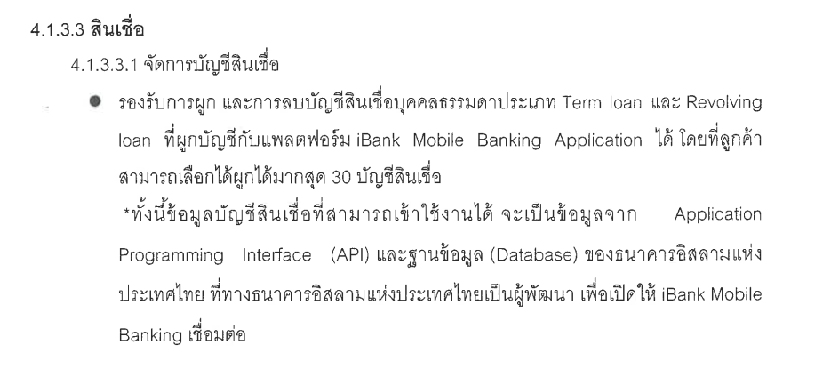 เนื่องจากสัญญารองรับเพียง revolving loan และ fixed loan สินเชื่อประเภท OD นั้นจึง out of scope | 2024-04-23 | 2024-04-30 | Poramin (Pooh)
2 | Financing | ขอ Product สินเชื่อทั้งหมดที่มีตอนนี้ | (ตาม Sheet : Product Code Retail, Product Code Business , Product Code TDR) | เนื่องจากสัญญา ขอแจ้งให้ทาง ibank ทราบว่า เราสามารถแสดงบน ibank mobile application ได้เพียงในส่วนของ Retail Product (สินเชื่อบุคคลธรรมดา)เท่านั้น | 2024-04-23 | 2024-04-30 | Poramin (Pooh)
3 | Financing | ขอให้กำหนด Product สินเชื่อที่จะ implement นำร่องไปในเฟส 3 ก่อน | เลือกสินเชื่อที่มีเงื่อนไขไม่เยอะ เช่น ขอร่วมขึ้นทีหลัง (บัญชีสินเชื่อเดี่ยว) | ขอให้กำหนดชื่อสินเชื่อมาเลยว่าต้องการอันไหนบ้างจาก Retail Product | 2024-04-23 | 2024-04-30 | Poramin (Pooh)
4 | Financing | ขอ Financing product code ของแต่ละสินเชื่อด้วย | (ตาม Sheet : Product Code Retail, Product Code Business , Product Code TDR) | Product code ในข้อนี้ จะมาจาก Retail Product ที่ ibank เลือกในคำถามข้อ 3 | 2024-04-23 | 2024-04-30 | Poramin (Pooh)
5 | Financing | Status บนการ์ดบัญชีสินเชื่อที่ทาง ibank จะส่งมาของ Account มีอะไรบ้าง ตัวอย่างเช่นของ CASA จะมี Suspense, Closed, Active, Unclaimed เป็นต้น และมี scope ของ restricted code ในส่วนของสินเชื่อหรือไม่ | Status บนการ์ดบัญชีสินเชื่อ : 0 - Active 4 - Account Closed | Confirmed | 2024-04-23 | 2024-04-30 | Poramin (Pooh)
6 | Financing | ขอคำอธิบาย ข้อจำกัดและเงื่อนไขการชำระสินเชื่อ เช่น วันที่ชำระสินเชื่อประเภทนี้ จะเป็นทุกๆเมื่อไหร่ ไม่เกินเมื่อไหร่ และถ้าชำระสินเชื่อ ณ วันนี้จะอัปเดตยอดชำระเข้าทันทีเลยหรือไม่ (real time update) ยอดจะอัปเดตหลังจ่ายภายในวันไหน | due date ตามประเภทสินเชื่อ update realtime (ตาม Sheet : Product Condition Retail, Product Condition Business) | 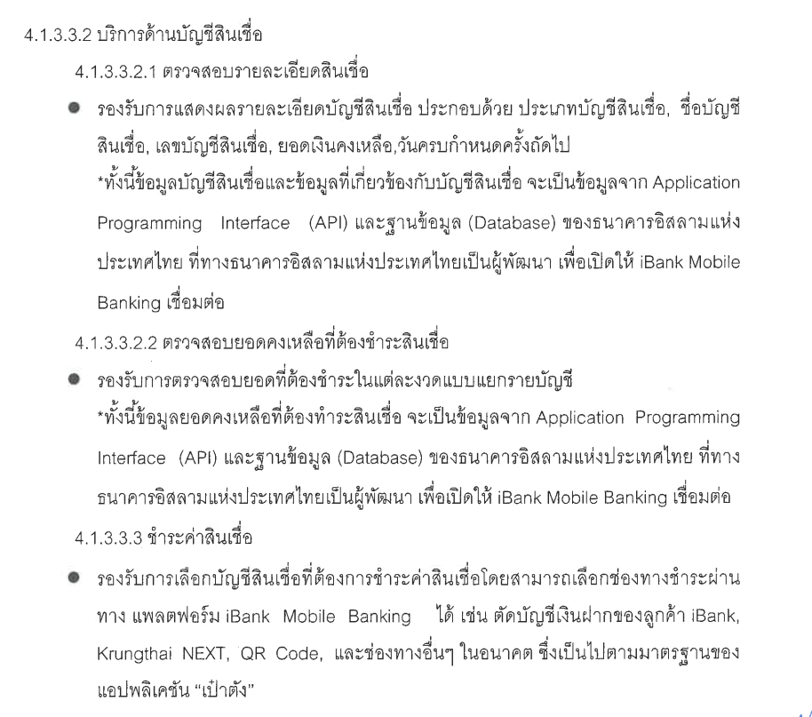 อ้างอิงตามสัญญา | 2024-04-23 | 2024-04-30 | Poramin (Pooh)
7 | Financing | กรณีชำระเข้ามาไม่เต็มจำนวน ต้องการให้ขึ้นข้อความแจ้งเตือนบนการ์ดหรือไม่ อย่างไร | การชำระไม่เต็มจำนวน จะส่งผลให้การคิดกำไร/ค่าเบี้ยปรับเพิ่มขึ้น / หากต้องการชำระเกินจากค่างวดปกติ ควรชำระก่อนวันครบกำหนด ล่วงหน้า 1 วัน |  | 2024-04-23 | 2024-04-30 | Poramin (Pooh)
8 | Financing | ต้องการให้ขึ้นข้อความแจ้งเตือนบนการ์ด เพื่อแจ้งเตือนลูกค้าทุกๆล่วงหน้าก่อนหน้า due date กี่วัน | due date ตามประเภทสินเชื่อ update realtime (ตาม Sheet : Product Condition Retail, Product Condition Business) |  | 2024-04-23 | 2024-04-30 | Poramin (Pooh)
9 | Financing | ต้องการให้มีขึ้นข้อความแจ้งเตือนบนการ์ด เพื่อแจ้งเตือนลูกค้าเมื่อเลยกำหนดชำระหลัง due date กี่วัน | due date ตามประเภทสินเชื่อ update realtime (ตาม Sheet : Product Condition Retail, Product Condition Business) |  | 2024-04-23 | 2024-04-30 | Poramin (Pooh)
10 | Financing | ถ้าสมัครสินเชื่อกับ ibank จะบังคับผู้กู้ให้เปิด CASA เพื่อใช้เป็นช่องทางชำระเงินหรือไม่ | บังคับเปิด CASA แต่ไม่บังคับตัดชำระ | Confirmed | 2024-04-23 | 2024-04-30 | Poramin (Pooh)
11 | Financing | โปรดระบุช่องทางชำระสินเชื่อที่ใช้ได้ทั้งหมดในปัจจุบันและเงื่อนไขการชำระ เช่น หักผ่านบัญชี CASA/ NEXT / เคาน์เตอร์เซอร์วิส เป็นต้น | Bulk Payment, Counter Service, Count Branch, | ทางเรารับทราบช่องทางการชำระปัจจุบันของทาง ibank แล้ว ดังนั้นในส่วนของช่องทางชำระที่สามารถชำระผ่าน Application ได้จึงขอเลือกตามที่นำเสนอไปก่อนหน้านี้ซึ่งเป็นช่องทางชำระโดยมาตรฐานของเป๋าตังอันได้แก่ -CASA -Krungthai NEXT -QR -Barcode | 2024-04-23 | 2024-04-30 | Poramin (Pooh)
12 | Financing | สมมติว่าผู้ใช้งานมีทั้ง CASA และ Financing account เขาสามารถเลือกผูกบัญชีให้แสดงในหน้าแรกแค่อย่างใดอย่างหนึ่งได้หรือไม่ | อย่างใดอย่างหนึ่งได้ แต่จำเป็นต้องมี CASA อย่างน้อย 1 บัญชี หากมี casa หรือ Loan หลายบัญชีให้สามารถเลือกผูกบัญชีได้ | สรุปดังนี้ -สามารถผูกแค่ CASA 1 บัญชี โดยไม่ต้องผูก Financing account -ไม่สามารถผูกแค่ Financing account โดดๆได้ | 2024-04-23 | 2024-04-30 | Poramin (Pooh)
13 | Financing | ต้องมี Notification จากข้อ 7 และ 8 มั้ย | ต้องการให้มีแจ้งเตือนข้อความ เด้งข้างนอก | ทาง KTB จะมีการแสดง Notification ผ่านทางเป๋าตัง โดยข้อความแจ้งเตือนทั้งหมด จะถูกนำไปแสดงใน Inbox ของเป๋าตัง | 2024-04-23 | 2024-04-30 | Poramin (Pooh)
14 | Financing | การจ่าย Loan concern amount limitation มั้ย | ไม่มีกำหนด Limit | Confirmed | 2024-04-23 | 2024-04-30 | Poramin (Pooh)
15 | Financing | เมื่อมีการขอปรับโครงสร้างหนี้ ตัวเลขที่จะโชว์ในแอปฯเป็นอย่างไร | มีข้อความปรับปรุงโครงสร้างหนี้ พร้อมโชว์ข้อมูลตามบัญชี | อ้างอิงตามสัญญา ไม่สามารถแสดงบัญชีที่เข้าข่ายปรับโครงสร้างหนี้ได้ เนื่องจาก Out of scope โดยปกติแล้วทุกธนาคารจะชำระสินเชื่อที่ถูกปรับโครงสร้างหนี้กับทางธนาคารแล้วที่สาขาเท่านั้น | 2024-04-23 | 2024-04-30 | Poramin (Pooh)
16 | Financing | ขอ logic การคำนวณอัตราผลกำไรของธนาคาร iBank เช่น การจ่ายเข้ามา 1 transaction จะลงเงินต้นหรือลงอัตราผลกำไรก่อน สัดส่วนคิดอย่างไร | ลำดับการตัดชำระ Long term / consumer loan (ตามเอกสารแนบFile word) | อ้างอิงตามสัญญา แสดงตาม api ของ ibank | 2024-04-23 | 2024-04-30 | Poramin (Pooh)
17 | Financing | การ Payment จะมีการปิดระบบในแต่ละวันหรือไม่ หากมีจะเป็นช่วงไหน // | due date ตามประเภทสินเชื่อ update realtime (ตาม Sheet : Product Condition Retail, Product Condition Business) | ผู้ใช้งานสามารถจ่ายได้ตลอดเวลาทั้งวันใช่หรือไม่ ไม่มีช่วงที่ปิดปรับปรุงระบบใช่มั้ยในแต่ละวัน หากมี แล้วผู้ใช้งานจ่ายในช่วงเวลาดังกล่าว จะอัปเดตอีกทีเมื่อไหร่ | 2024-04-23 | 2024-04-30 | Poramin (Pooh)
18 | Financing | หากเข้าไปชำระสินเชื่อผ่านช่องทางสาขา จะอัปเดตการชำระภายในแอปฯเมื่อใด | อัปเดททันทีเมื่อชำระผ่านตัดบัญชี อัปเดททันทีเมื่อชำระผ่านสาขา/มือถือ (อัปเดทเมื่อนำส่งเงินธนาคาร ชำระผ่านตัวแทน Counter service T+1 ) | อัปเดททันทีเมื่อชำระผ่านตัดบัญชี - cf อัปเดตทันที? อัปเดททันทีเมื่อชำระผ่านสาขา/มือถือ - cf กรณีที่เซฟ QR&barcode ไปจ่ายที่ mobile banking อื่น จะอัปเดตทันที? (อัปเดทเมื่อนำส่งเงินธนาคาร ชำระผ่านตัวแทน Counter service T+1 ) - cf อัปเดต t+1? | 2024-04-23 | 2024-04-30 | Poramin (Pooh)

